2
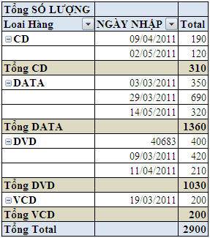
BẢNG KÊ BÁN HÀNG
MẶT HÀNG | SỐ LƯỢNG | ĐƠN GIÁ | NGÀY NHẬP | THÀNH TIỀN | Tháng
DATA-350 | 350 | 21000 | 2011-03-03 | 7,350,000 | 3
DVD-420 | 420 | 14000 | 2011-03-09 | 5,880,000 | 3
VCD-200 | 200 | 16000 | 2011-03-19 | 3,200,000 | 3
DATA-690 | 690 | 25000 | 2011-03-29 | 17,250,000 | 3
CD-190 | 190 | 18000 | 2011-04-09 | 3,420,000 | 4
DVD-210 | 210 | 24000 | 2011-04-11 | 5,040,000 | 4
CD-120 | 120 | 11000 | 2011-05-02 | 1,320,000 | 5
DATA-320 | 320 | 12000 | 2011-05-14 | 3,840,000 | 5
DVD-400 | 400 | 19000 | 2011-05-20 | 7,600,000 | 5
Tổng |  |  |  | 54,900,000

Dùng chức năng Pivot Table tổng hợp số lượng bán hàng như hình bên dưới (Tạo thêm cột Loại hàng)

3
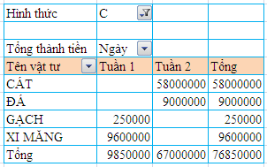
STT | Chứng từ | Ngày | Tên vật tư | Số lượng | Đơn giá | Thành tiền | Hình thức
1 | G1000K | 2014-04-01 | GẠCH | 1,000 | 250 | 250,000 | K
2 | X200C | 2014-04-02 | XI MĂNG | 200 | 48,000 | 9,600,000 | C
3 | C20K | 2014-04-03 | CÁT | 20 | 300,000 | 6,000,000 | K
4 | G3000K | 2014-04-04 | GẠCH | 3,000 | 250 | 750,000 | K
5 | D1200K | 2014-04-04 | ĐÁ | 1,200 | 20,000 | 24,000,000 | K
6 | X300K | 2014-04-06 | XI MĂNG | 300 | 50,000 | 15,000,000 | K
7 | G1000C | 2014-04-07 | GẠCH | 1,000 | 250 | 250,000 | C
8 | X2500K | 2014-04-08 | XI MĂNG | 2,500 | 50,000 | 125,000,000 | K
9 | C200C | 2014-04-09 | CÁT | 200 | 290,000 | 58,000,000 | C
10 | D500C | 2014-04-09 | ĐÁ | 500 | 18,000 | 9,000,000 | C
11 | C150K | 2014-04-10 | CÁT | 150 | 300,000 | 45,000,000 | K
12 | X2000K | 2014-04-12 | XI MĂNG | 2,000 | 50,000 | 100,000,000 | K

Dùng chức năng Pivot Table tổng hợp thành tiền theo mẫu sau:

4
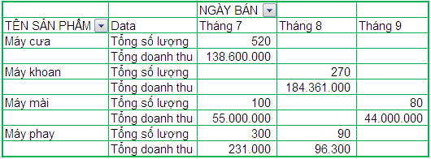
BÁO CÁO DOANH THU

MA SỐ | TÊN SẢN PHẨM | NGÀY BÁN | SL | GIÁ | TĂNG GIÁ | DOANH THU | Mã sản phẩm
2C | Máy cưa | 2001-07-11 | 400 | 240000 | 10% | 105,600,000 | C
1C | Máy cưa | 2001-07-12 | 120 | 250000 | 10% | 33,000,000 | C
3P | Máy phay | 2001-07-24 | 300 | 700 | 10% | 231,000 | P
2K | Máy khoan | 2001-08-02 | 50 | 630000 | 7% | 33,705,000 | K
1K | Máy khoan | 2001-08-03 | 220 | 640000 | 7% | 150,656,000 | K
1P | Máy phay | 2001-08-11 | 90 | 1000 | 7% | 96,300 | P
3M | Máy mài | 2001-09-12 | 80 | 500000 | 10% | 44,000,000 | M
3M | Máy mài | 2002-07-23 | 100 | 500000 | 10% | 55,000,000 | M
TỔNG |  |  |  |  |  | 422,288,300

Dùng chức năng Pivot Table tổng hợp bảng dữ liệu số lượng và doanh thu từng tên sản phẩm theo tháng theo như mẫu bên dưới:

